关系图
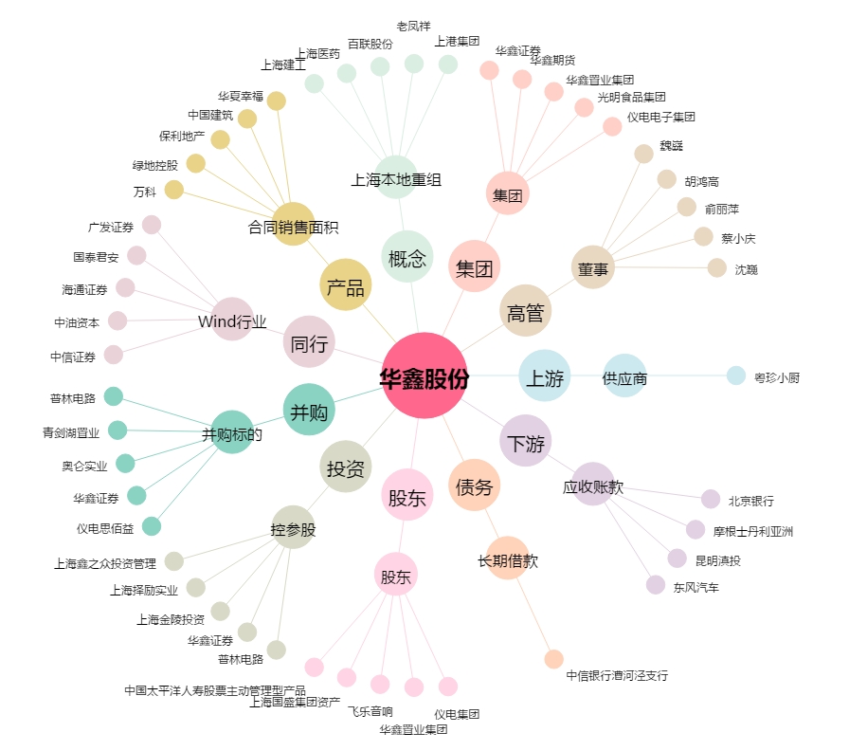
华鑫股份[600621.SH] - 关系概览图

